Gegevens aanvrager
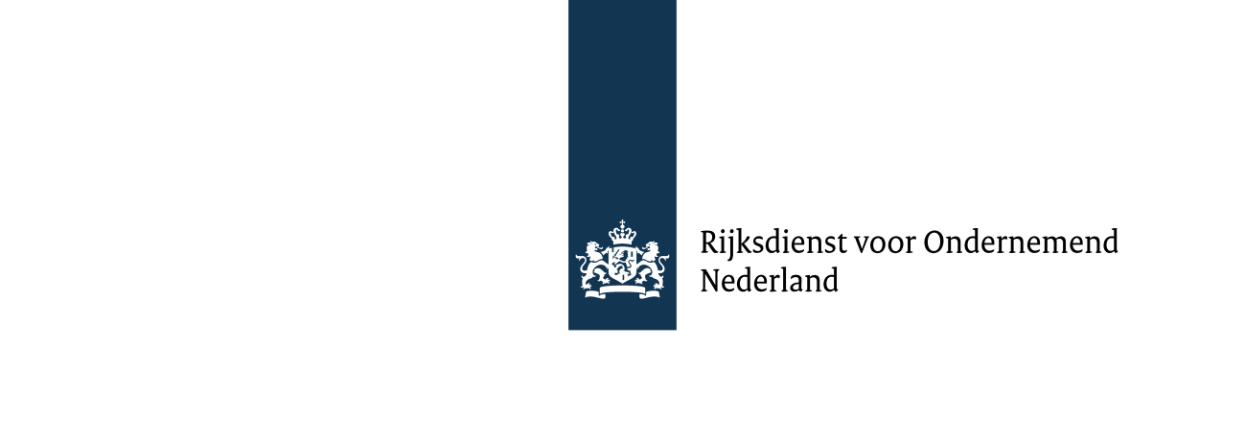

RAPPORTAGE DUURZAAMHEID VASTE BIOMASSA VOOR DUURZAME ENERGIE

Over kalenderjaar

Datum rapportage

Gegevens productie-installatie
Bedrijf
SDE kenmerknummer(s)
Adres
Postcode en plaats
Type productie-installatie

Gegevens contactpersoon
Naam
Funtie
Adres
Postcode en plaats
Telefoonnummer
e-mailadres

Ondertekening duurzaamheidsrapportage door energieproducent
naam ondertekenaar
functie
Handtekening
verklaart dat deze rapportage en conformiteitsjaarverklaring zijn opgesteld volgens de voorschriften uit het Verificatieprotocol duurzaamheid vaste biomassa voor energietoepassingen en dat energieproducent voldoet aan de eisen uit de Regeling conformiteitsbeoordeling vaste biomassa voor energietoepassingen en dat uitsluitend SDE(+) subsidie is ontvangen voor biomassastromen die volgens de Regeling aanwijzing categorieën duurzame energieproductie zijn toegestaan.

Het formulier moet worden ingediend binnen vier maanden na afloop van het kalenderjaar waarover gerapporteerd wordt.

CONFORMITEITSBEOORDELINGSINSTANTIE
Bedrijf
Naam verificateur
Funtie
Adres
Postcode en plaats
Telefoonnummer
e-mailadres
Naam peer reviewer
Telefoonnummer
e-mailadres

